現状分析
学籍番号：22140003 氏名：佐倉仙汰郎
テーマ | 家の鍵
AS IS（現在の姿）
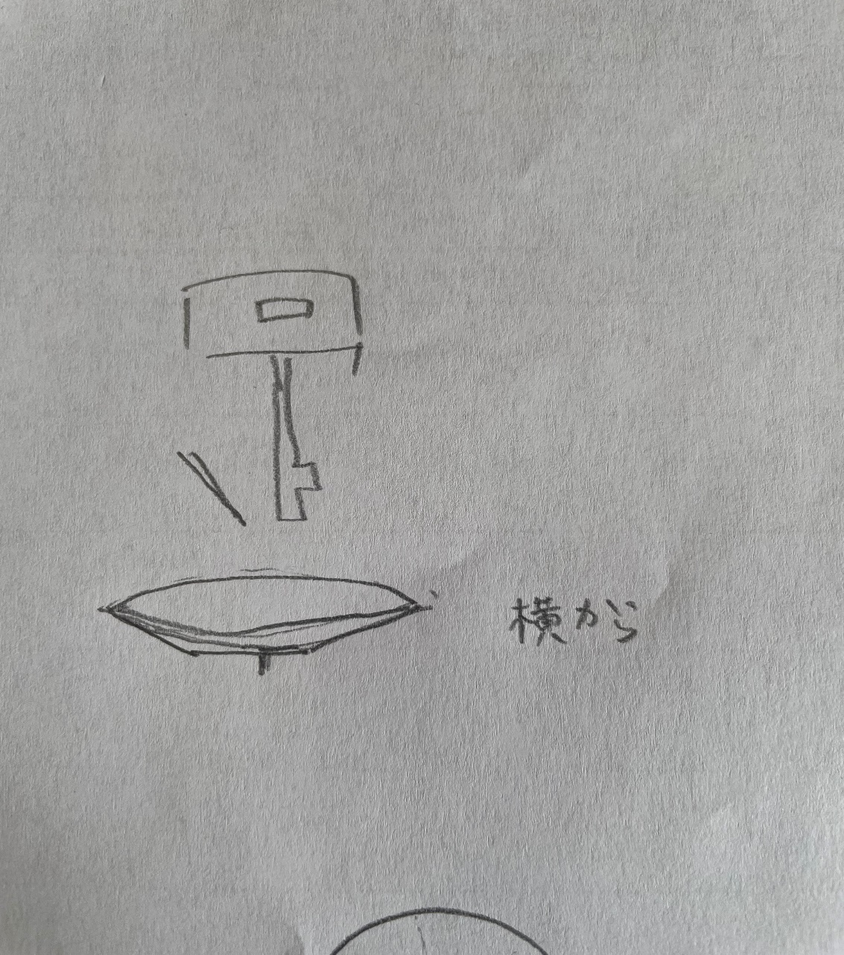
 |  |  | When いつ | 家に着いたとき

 |  |  | Where どこで | 玄関

 |  | 写真
 |  |  | Who だれが | 帰宅したひと

 |  |  | What なにを | 鍵を開ける

 |  |  | Why なぜ | 家に入るため

 |  |  | How どのように

テンプレート（mono） (2)

学修番号： 氏名： |  |  | 2022-06-06
テーマ | 家の鍵
AS IS（現在の姿） |  | TO BE（あるべき姿）
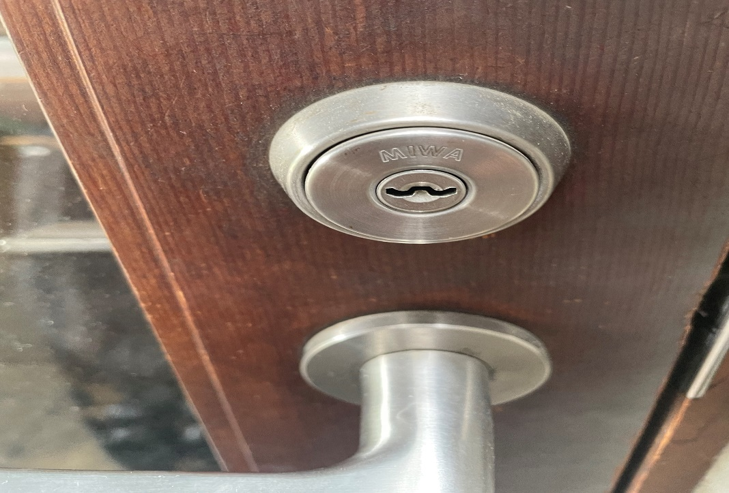

改善点 | 夜だとうまく穴に入らない | グループ意見
 | 裏表があるのでよく間違える

改善案

学籍番号：22140003 氏名：佐倉仙汰郎
テーマ | 家の鍵
TO BE（あるべき姿）
 |  |  | セールス ポイント | 暗闇の中でも、鍵を開けやすい。

 |  |  | セールス ポイント | いっぱつで鍵を開けれる。

 |  | 写真
 |  |  | セールス ポイント

 |  |  | セールス ポイント

 |  |  | 期待される 効果 | ストレス軽減

 |  |  | 実現可能性 | 鍵穴を変えないといけないので大変

